상품제안서
슈퍼파워 데일리 원터치 진공텀블러 500ml | 상품코드: S42286

 |  |  |  |  |  |  | 02-713-8555 | www.synergygift.co.kr
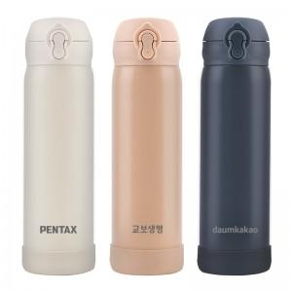

【상세/제작정보】

【인쇄/포장옵션】 | 실크, 레이저, UV필름전사 / 포장지포장

【공급단가】 | 수량 | 50~ | 100~ | 300~ | 1,000~ | 3,000~
*VAT별도 | 크림베이지 | 6,450원 | 6,300원 | 6,050원 | 5,800원 | 5,700원
 | 브라우니 | 6,450원 | 6,300원 | 6,050원 | 5,800원 | 5,700원
 | 블랙 | 6,450원 | 6,300원 | 6,050원 | 5,800원 | 5,700원
 | 그레이(품절) | 6,450원 | 6,300원 | 6,050원 | 5,800원 | 5,700원

【상품 URL】 | https://www.synergygift.co.kr:443/src/goods_detail.php?gdno=42286

